Hoja1
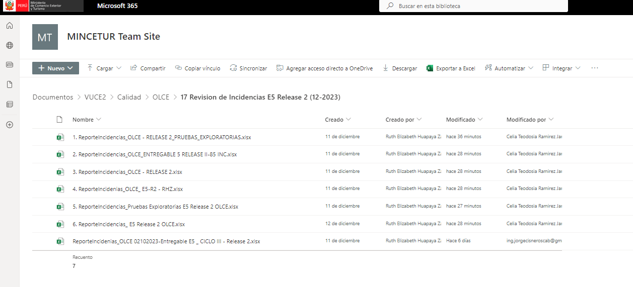

HU6.1
Según el HU en la seccion "PRECONDICIONES" indica que la opción debe llamarse "Nueva Normativa", en el sistema figura como "Normativa" (tambien de mencionar que está dentro de la opción "Más Apartados")

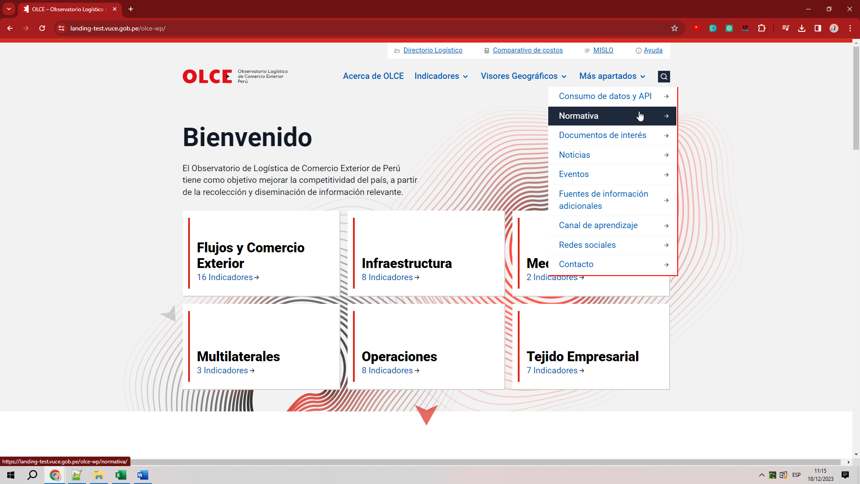

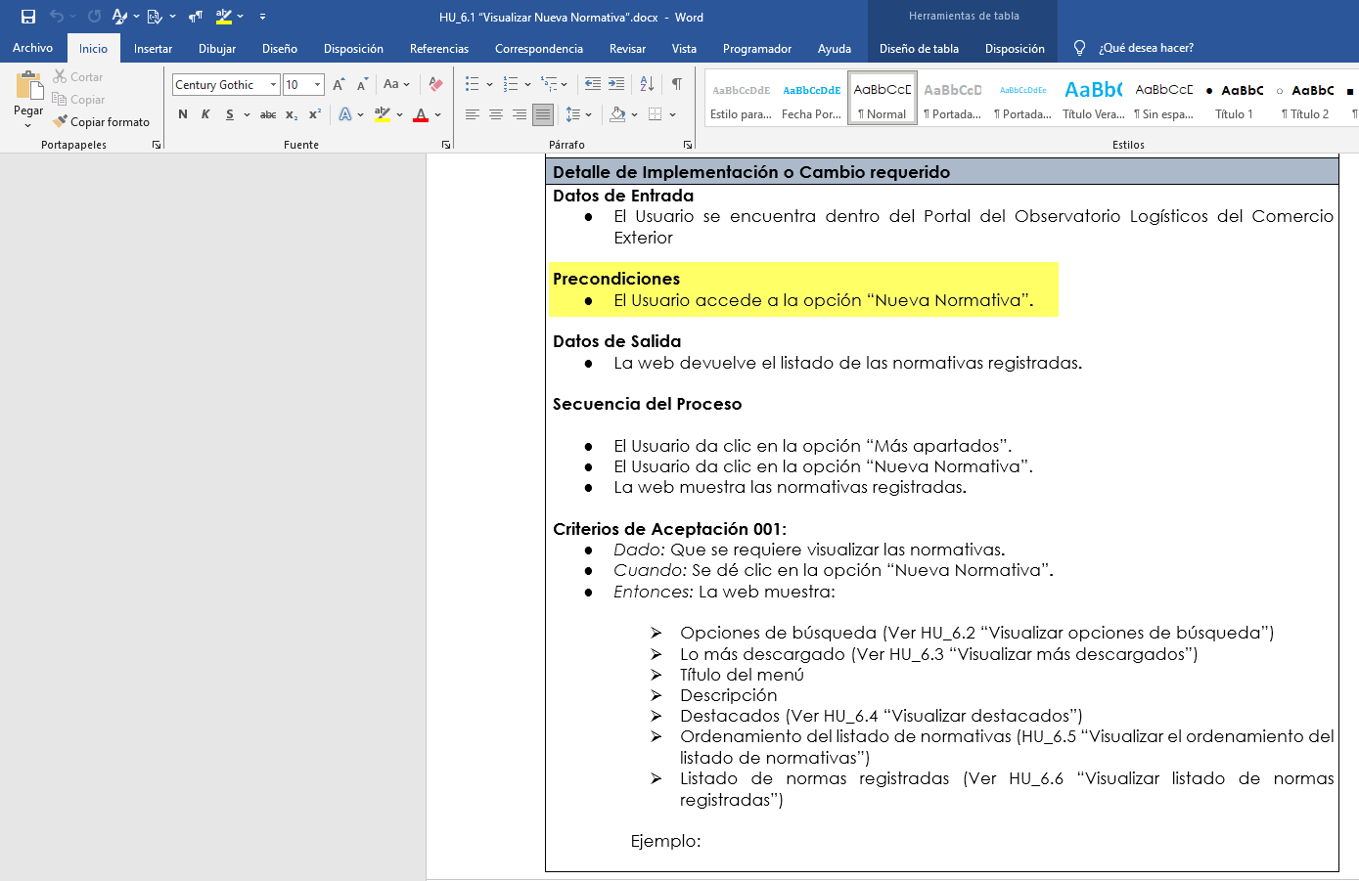

Según el HU en la seccion "CRITERIOS DE APECTACION" indica que la opción debe llamarse "Nueva Normativa", en el sistema figura como "Normativa"

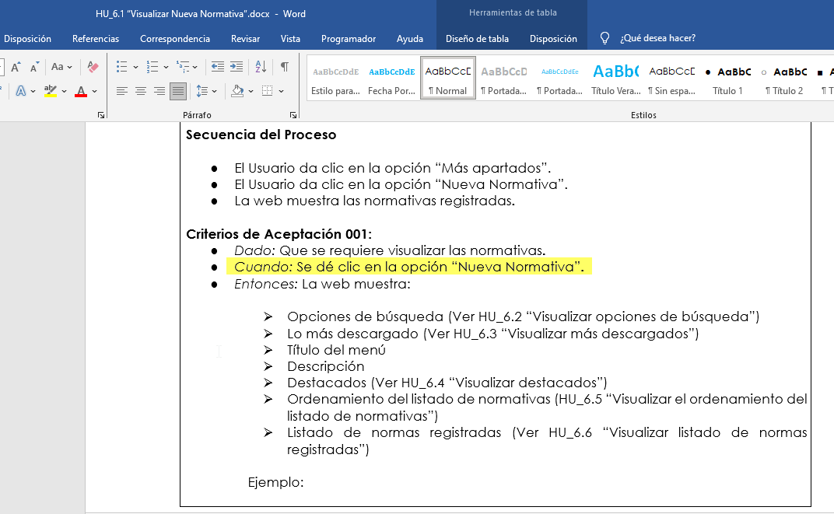

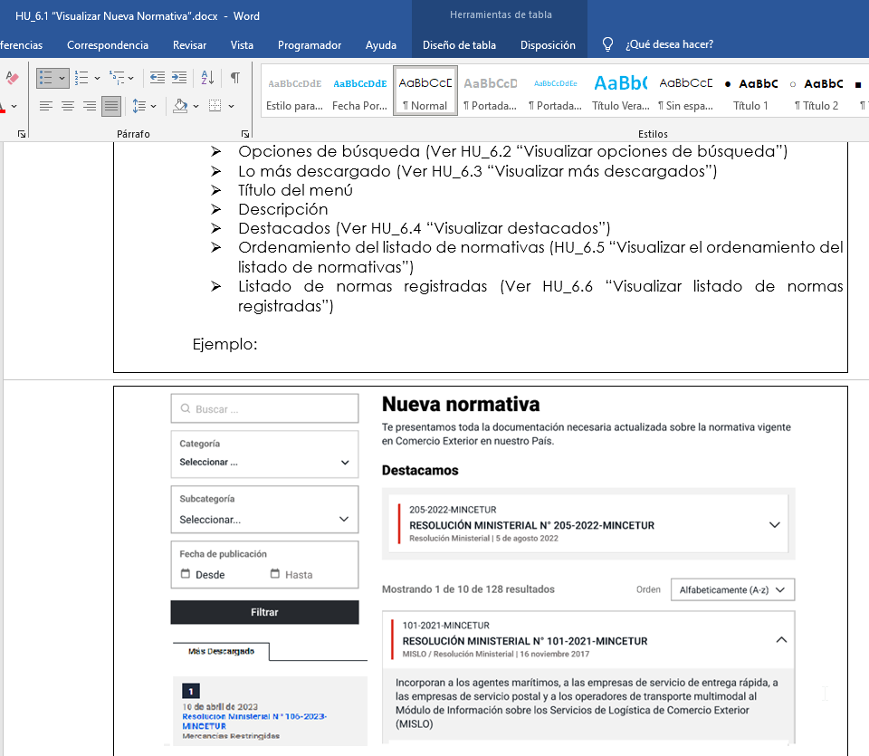

 | No se está visualizando la seción "Destacados" antes del Recuadro de Ordenamiento como lo indica la imagen referencial del HU y en los puntos a validar.

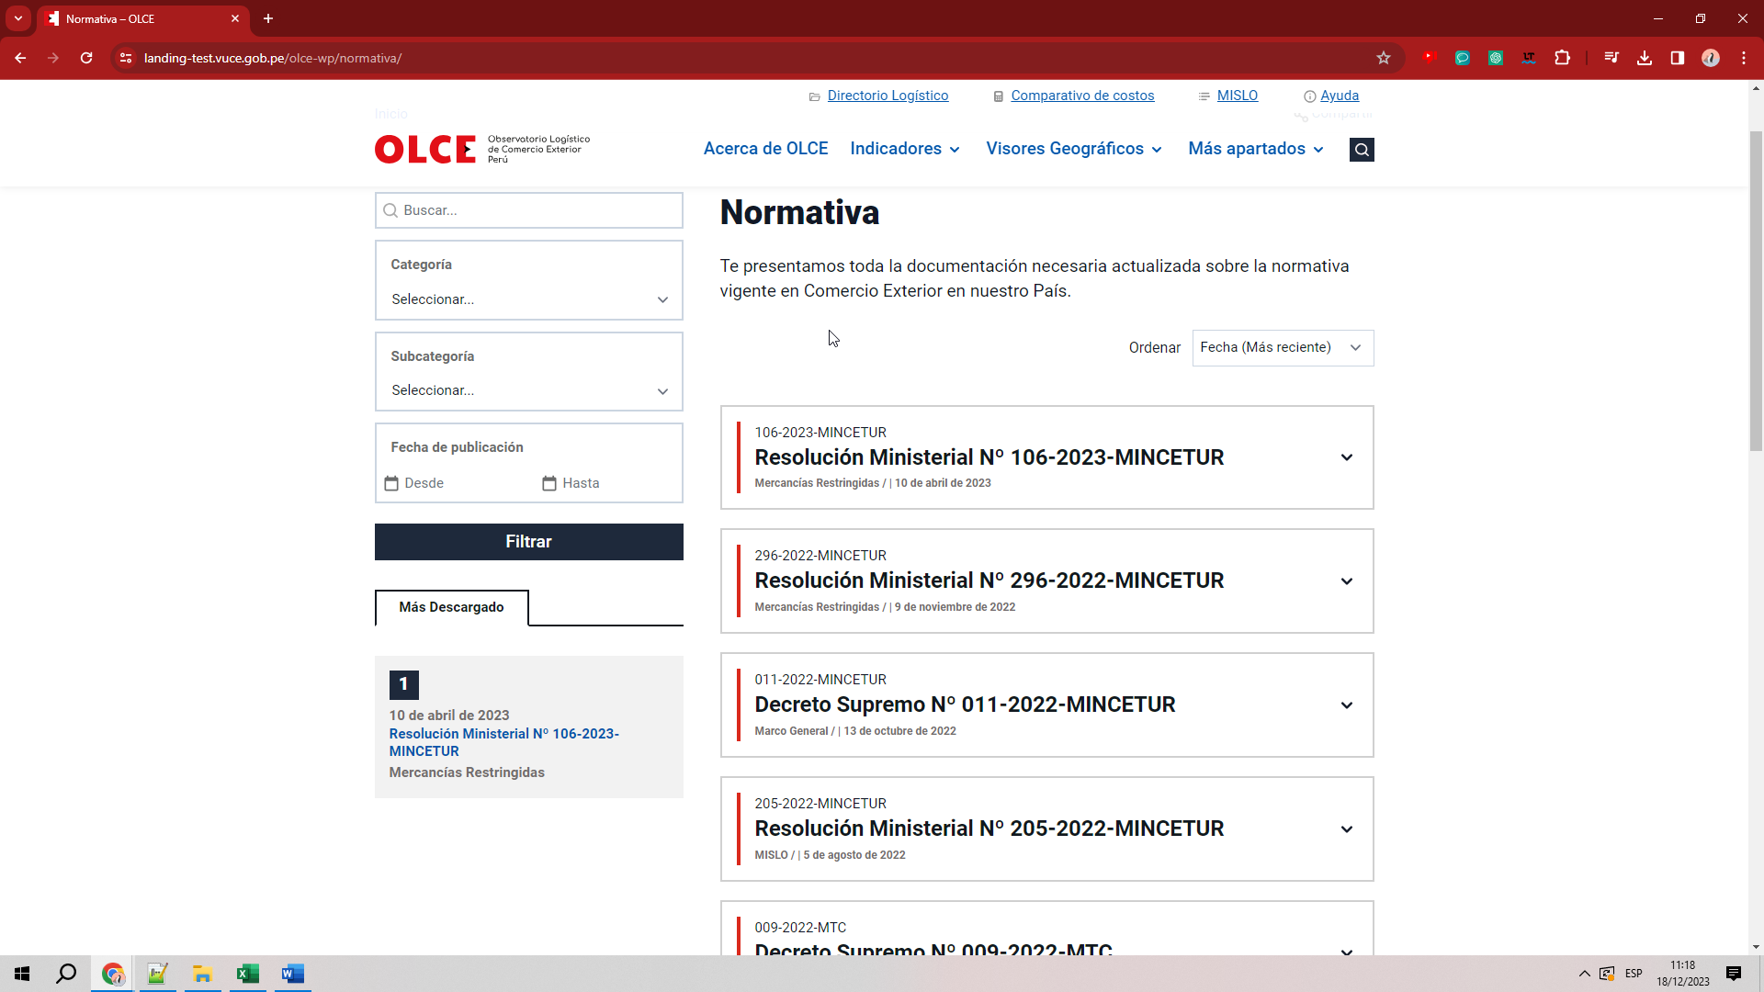

DE ACUERDO AL HU, TAMBIEN DEBE MOSTRAR UNA LEYENDA, DE LA CANTIDAD TOTAL DE NORMATIVAS

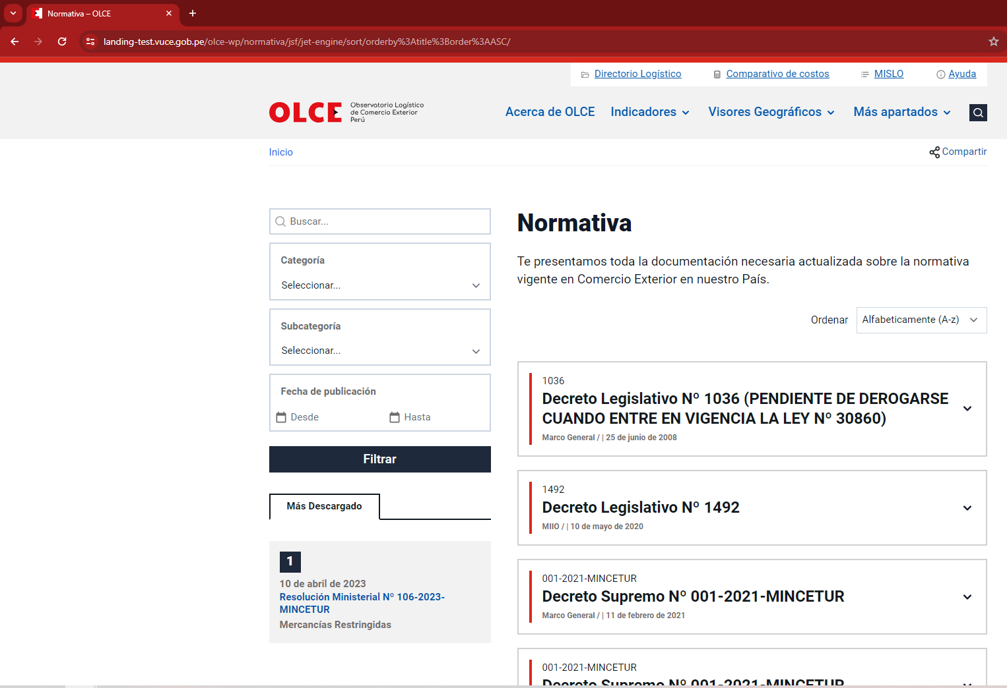

Para los puntos 2, 3 : No se puede replicar la prueba "No funcional", no contamos con las evidencias de pruebas unitarias para poder replicar los mensajes esperados.

HU6.2
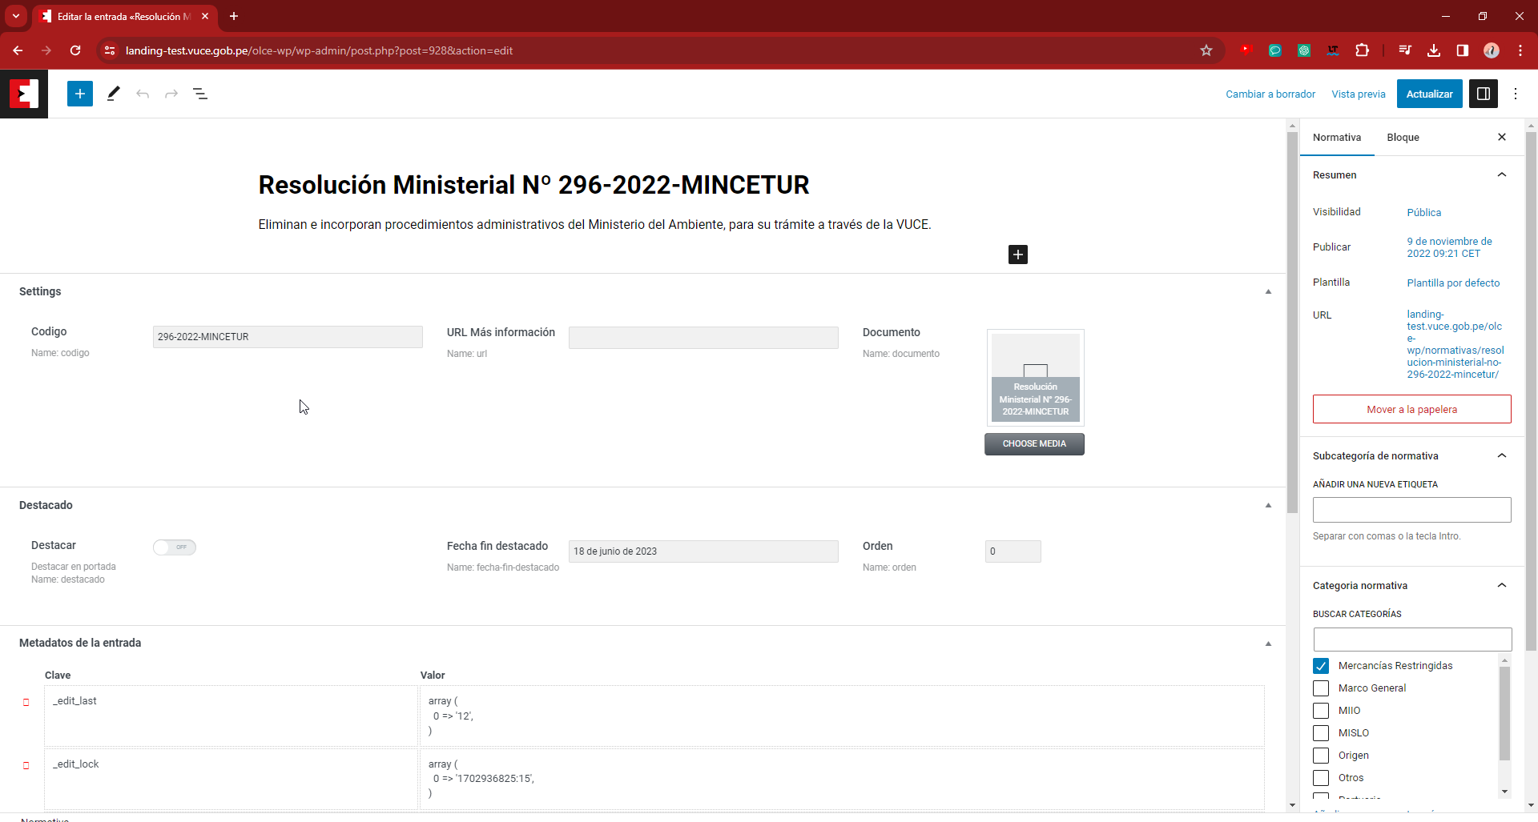
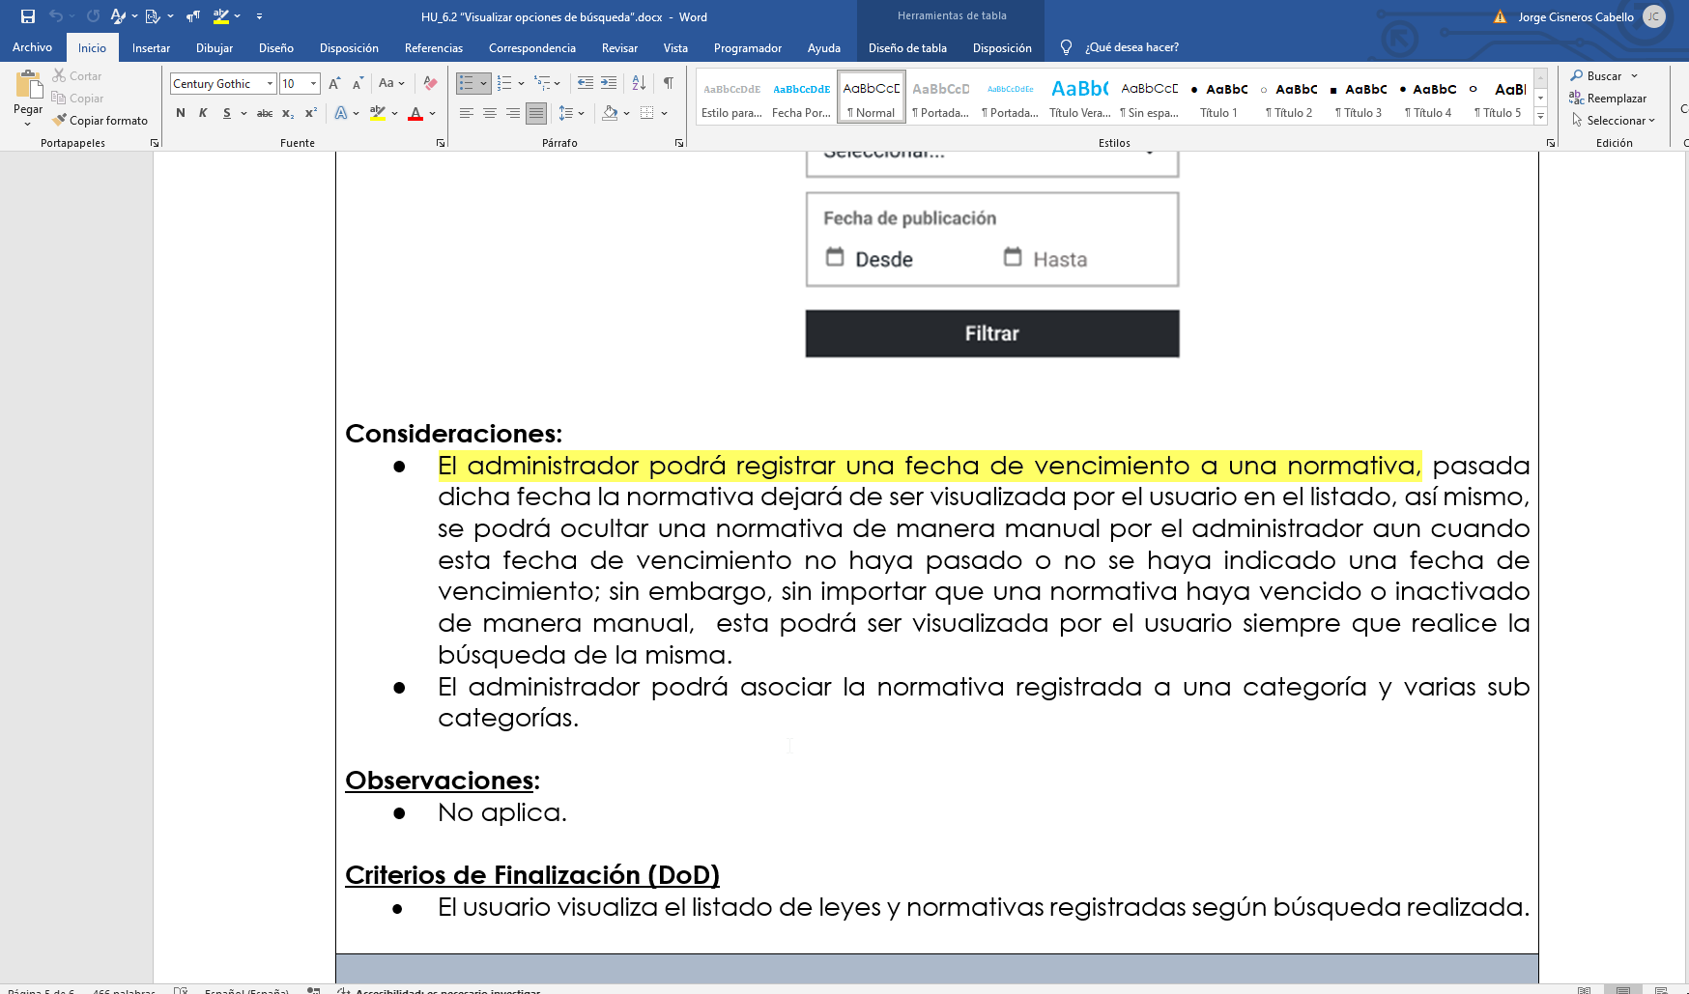
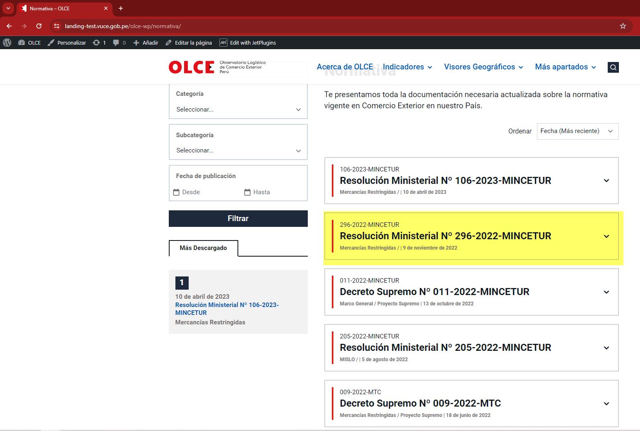
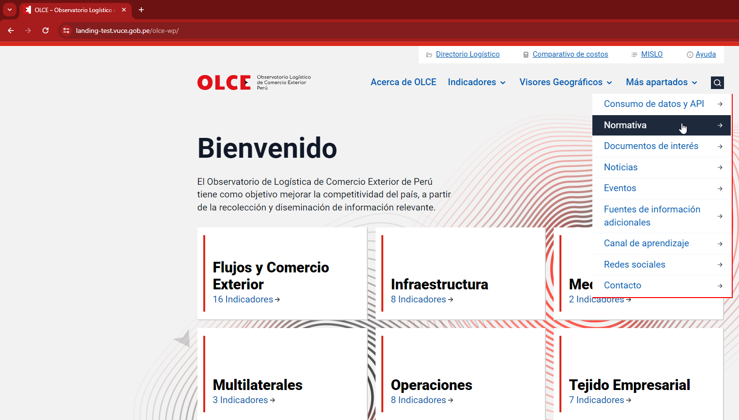
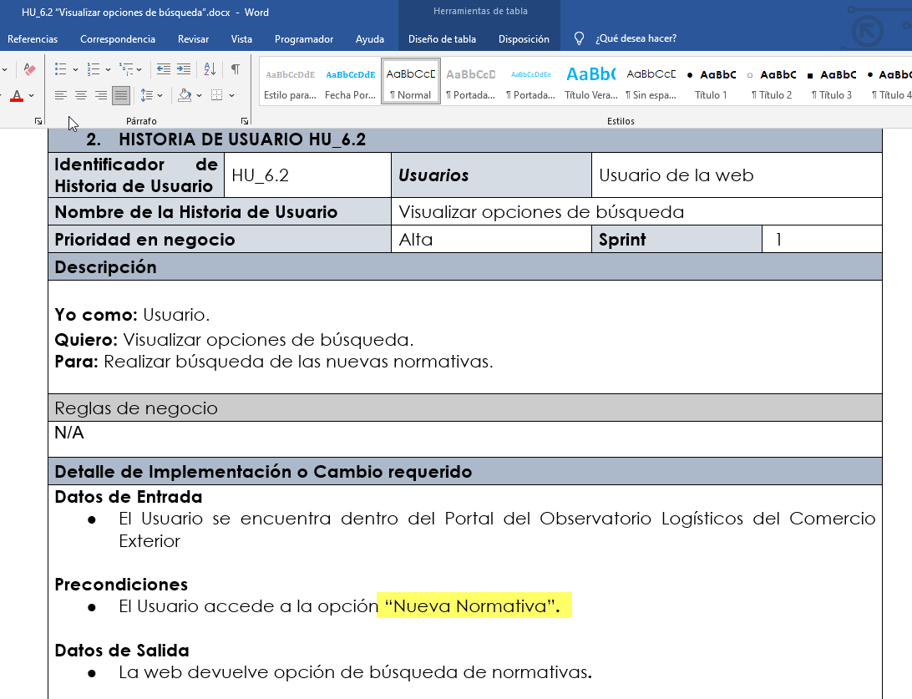

 |  | En la HU 6.2 en la sección Secuencia del proceso, menciona hacer clic en la opción "nueva normativa" , cuando en el sistema lo muestra solamente "normativa"

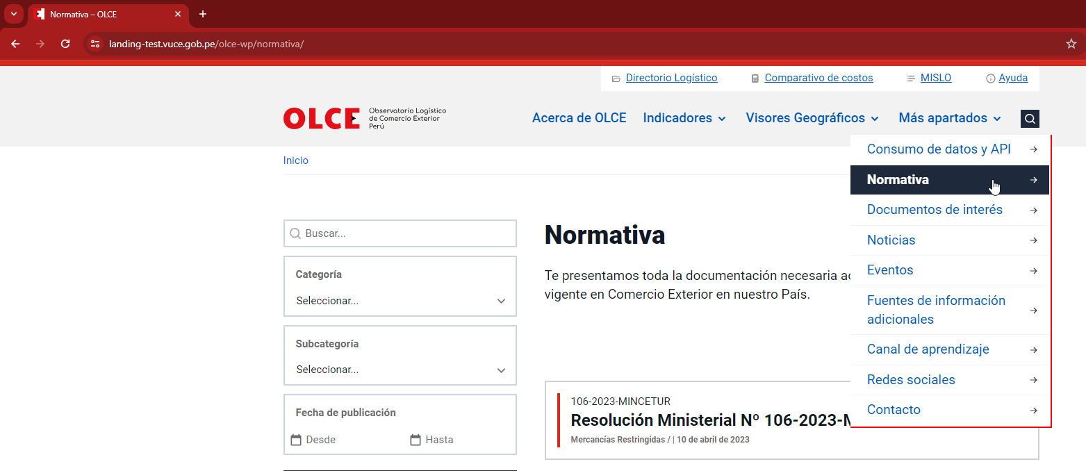
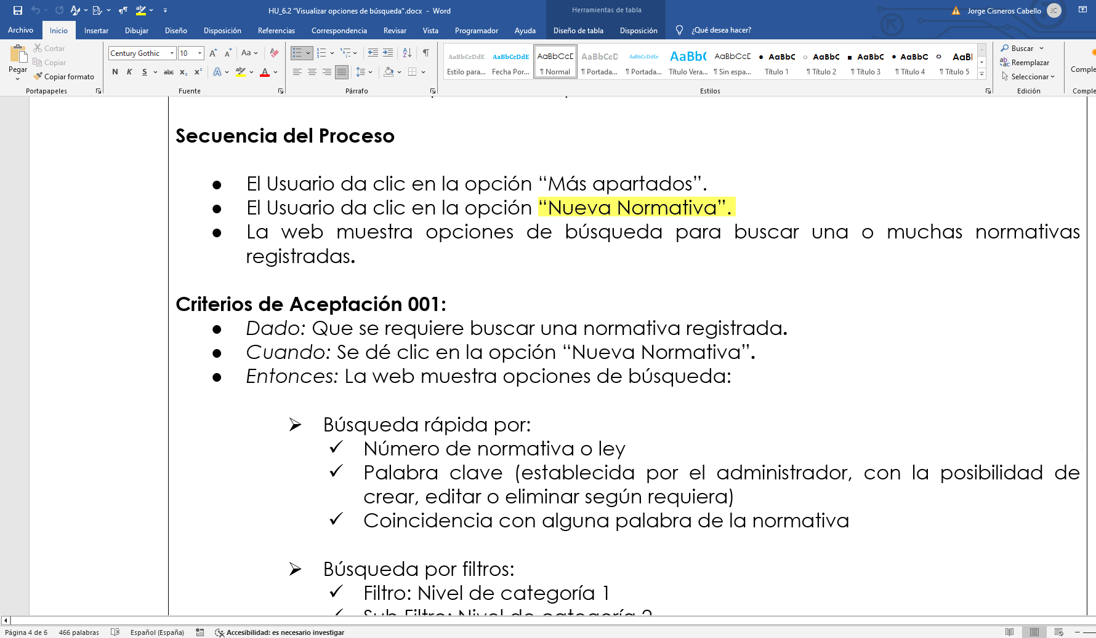

LA FUNCIONALIDAD DE BUSQUEDA POR PALABRA CLAVE, tiene una inconsistencia parcial: Al buscar palabra clave se filtras algunas normativas que no contienen la palabra clave ingresada.

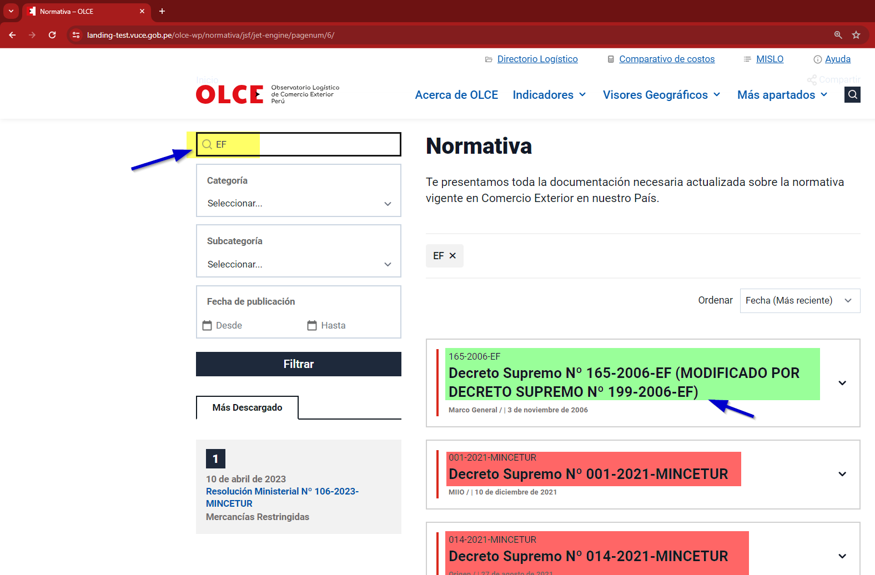

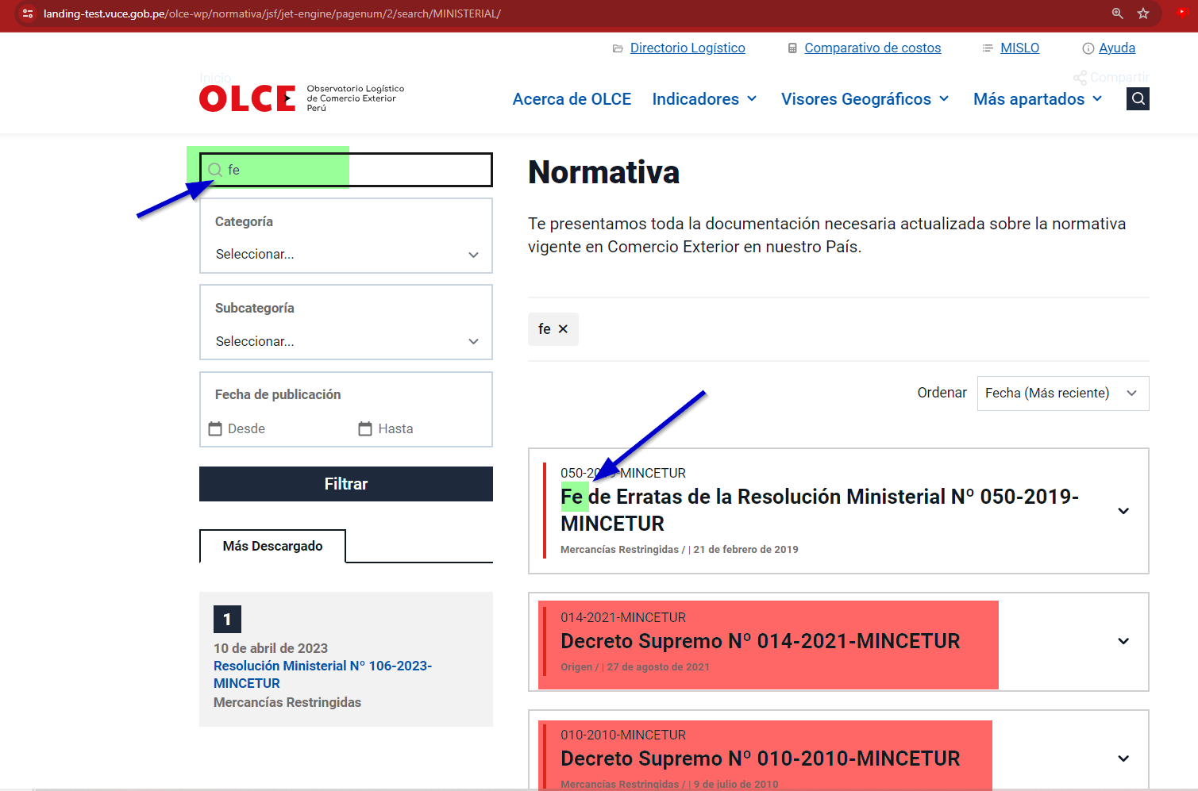

De acuerdo a lo indicado por el HU_6.2, Menciona que la seccion de categoria 2 (subcategoria) puede ser multiselector. El sistema no permite la selección de forma multiple (automaticamente se recoge el dropdownbox al hacer la primera selección)

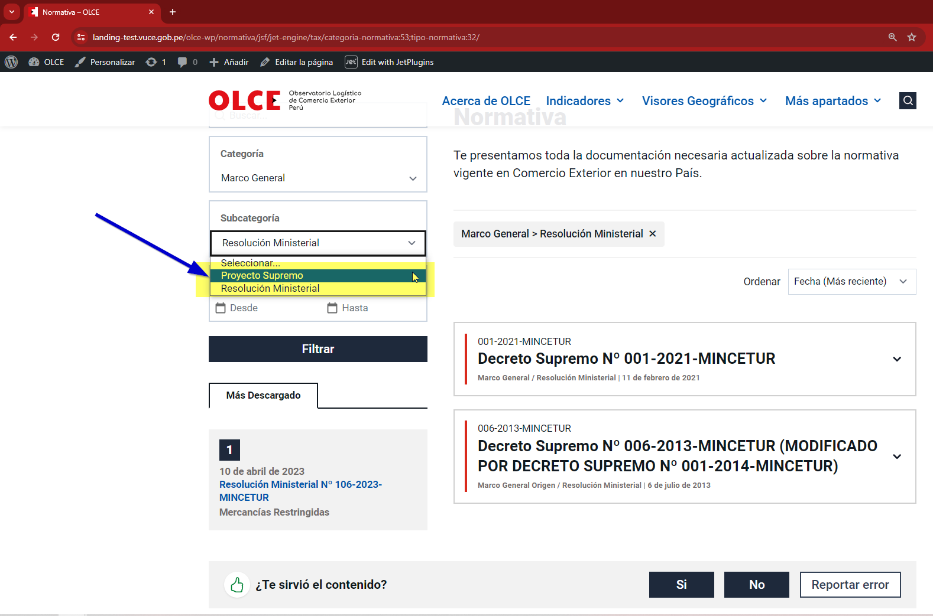
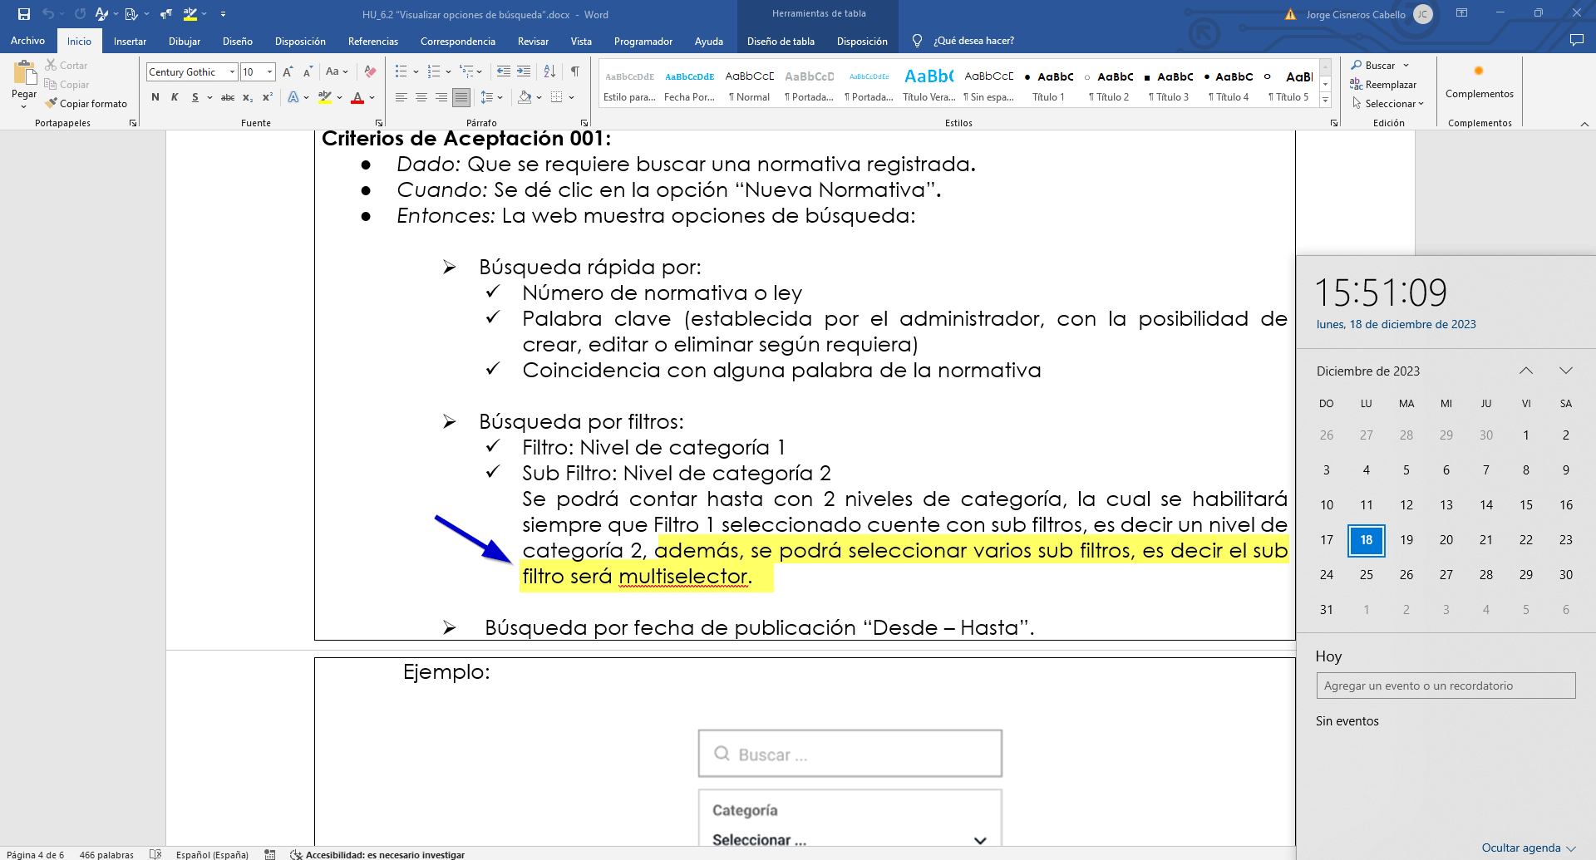

 | EXITOSO

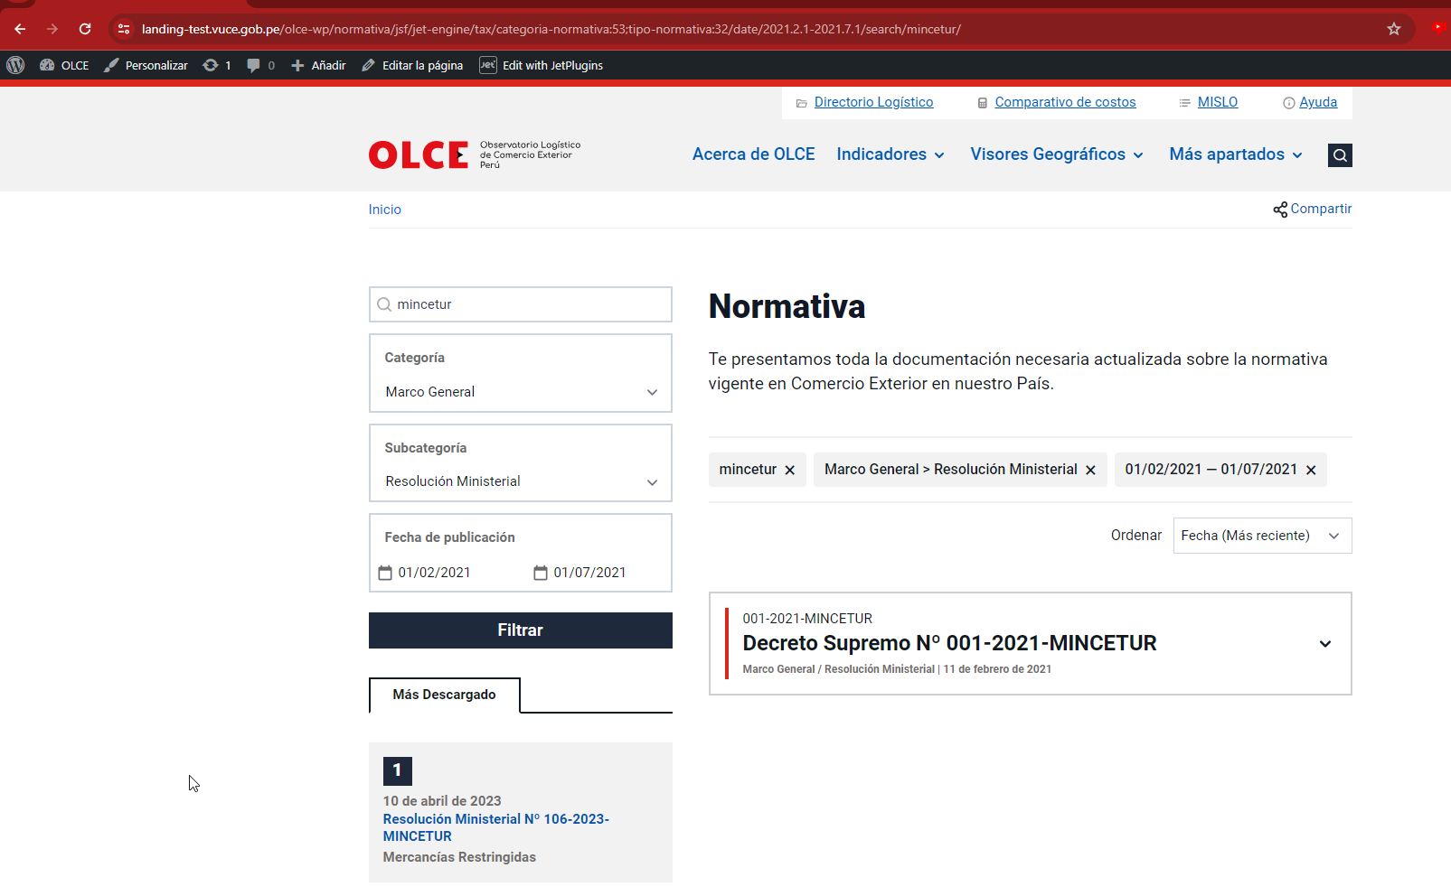

 | NO SE HALLA UNA SECCIÓN DE FECHA DE VENCIMIENTO PARA UNA NORMATIVA SEGÚN EL HU. AL VALIDAR EN EL SISTEMA ADMINISTRADOR SOLO SE ENCUENTRA TIEMPO FIN PARA DESTACADOS. En caso de refererir a la fecha fin destacados como fecha de vencimiento, se muestran normativas pese que superar su fecha de destacado.

HU6.3
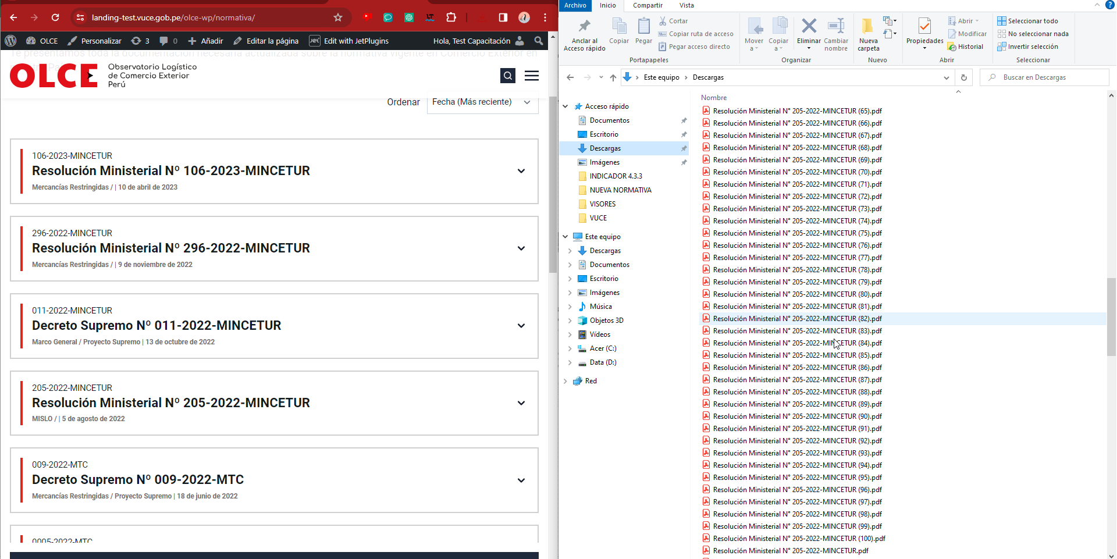
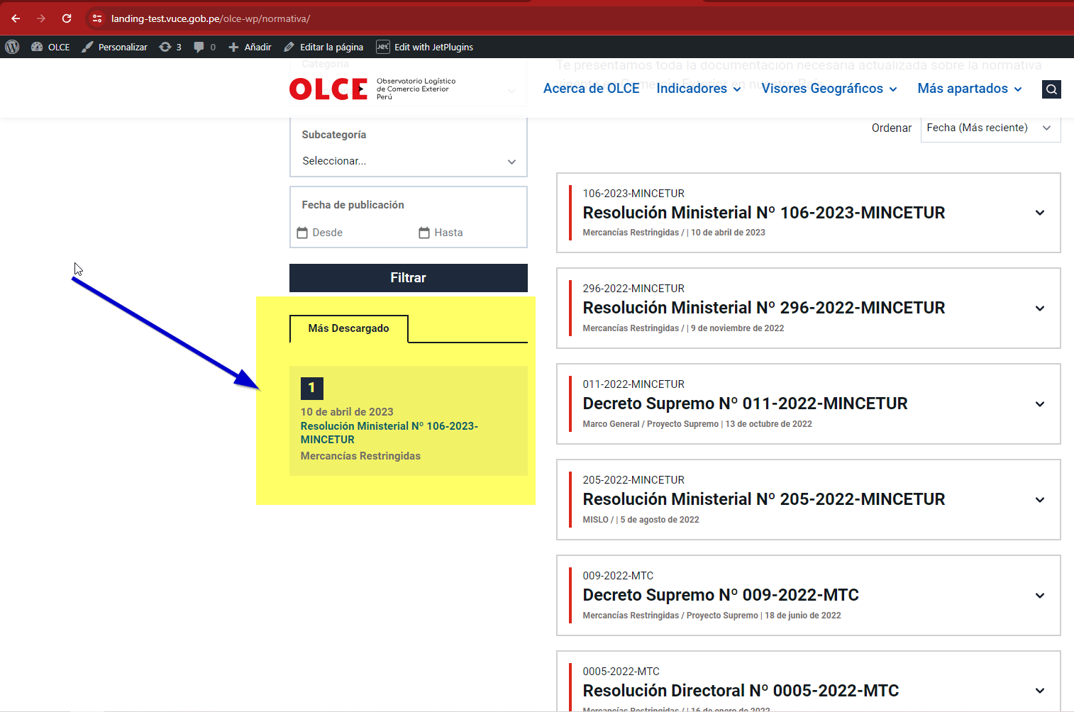
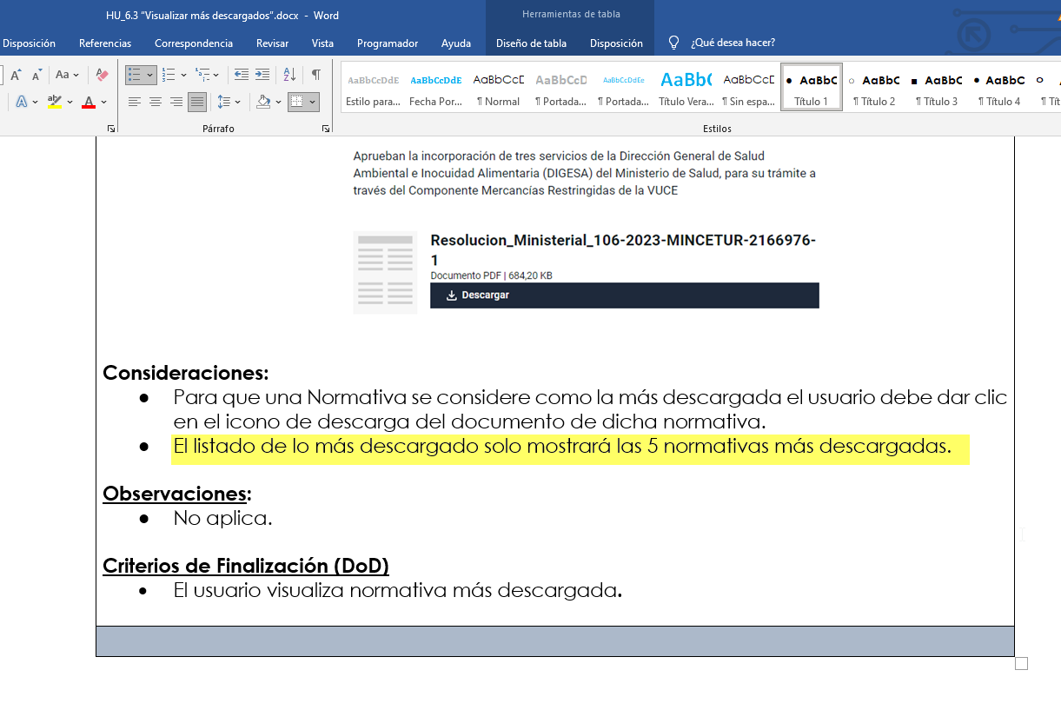
De acuerdo a la HU 6.3 menciona como nombre de opción "Nueva Normativa" cuando en realidad en el sistema, muestra simplemente "Normativa"

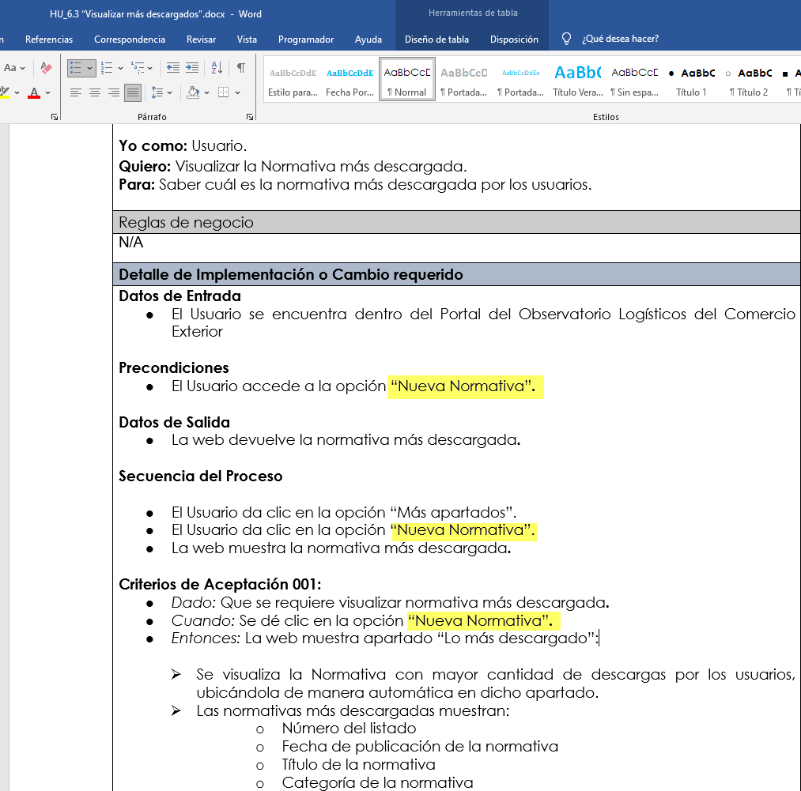
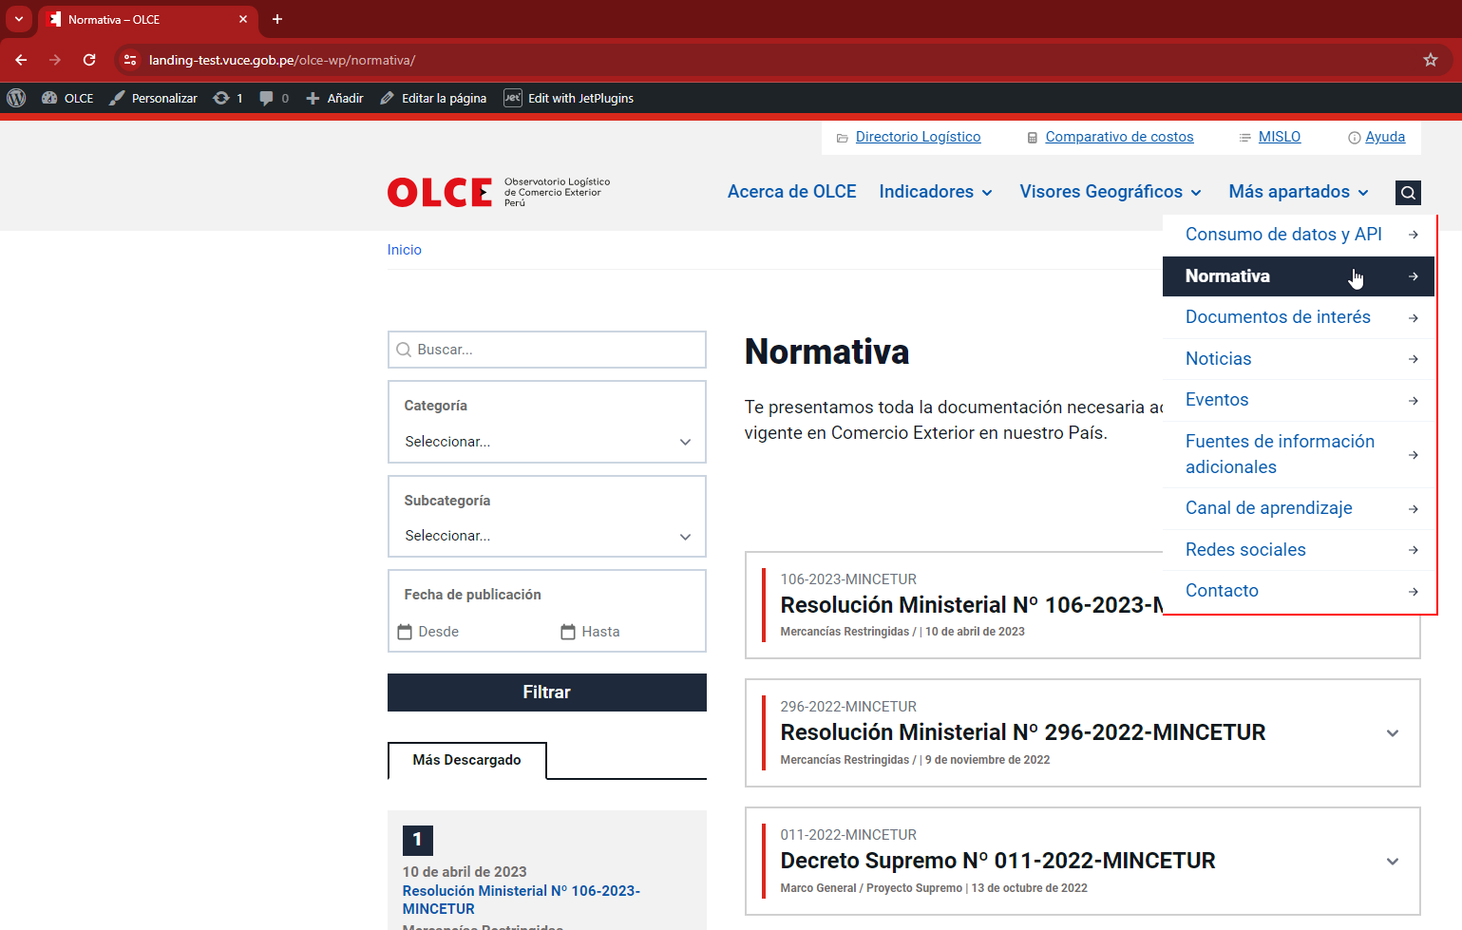

CONFORME
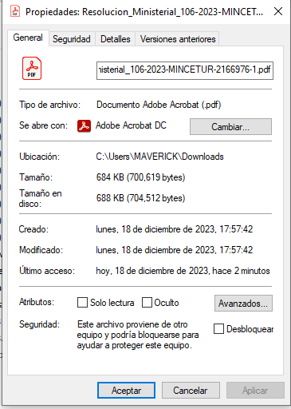

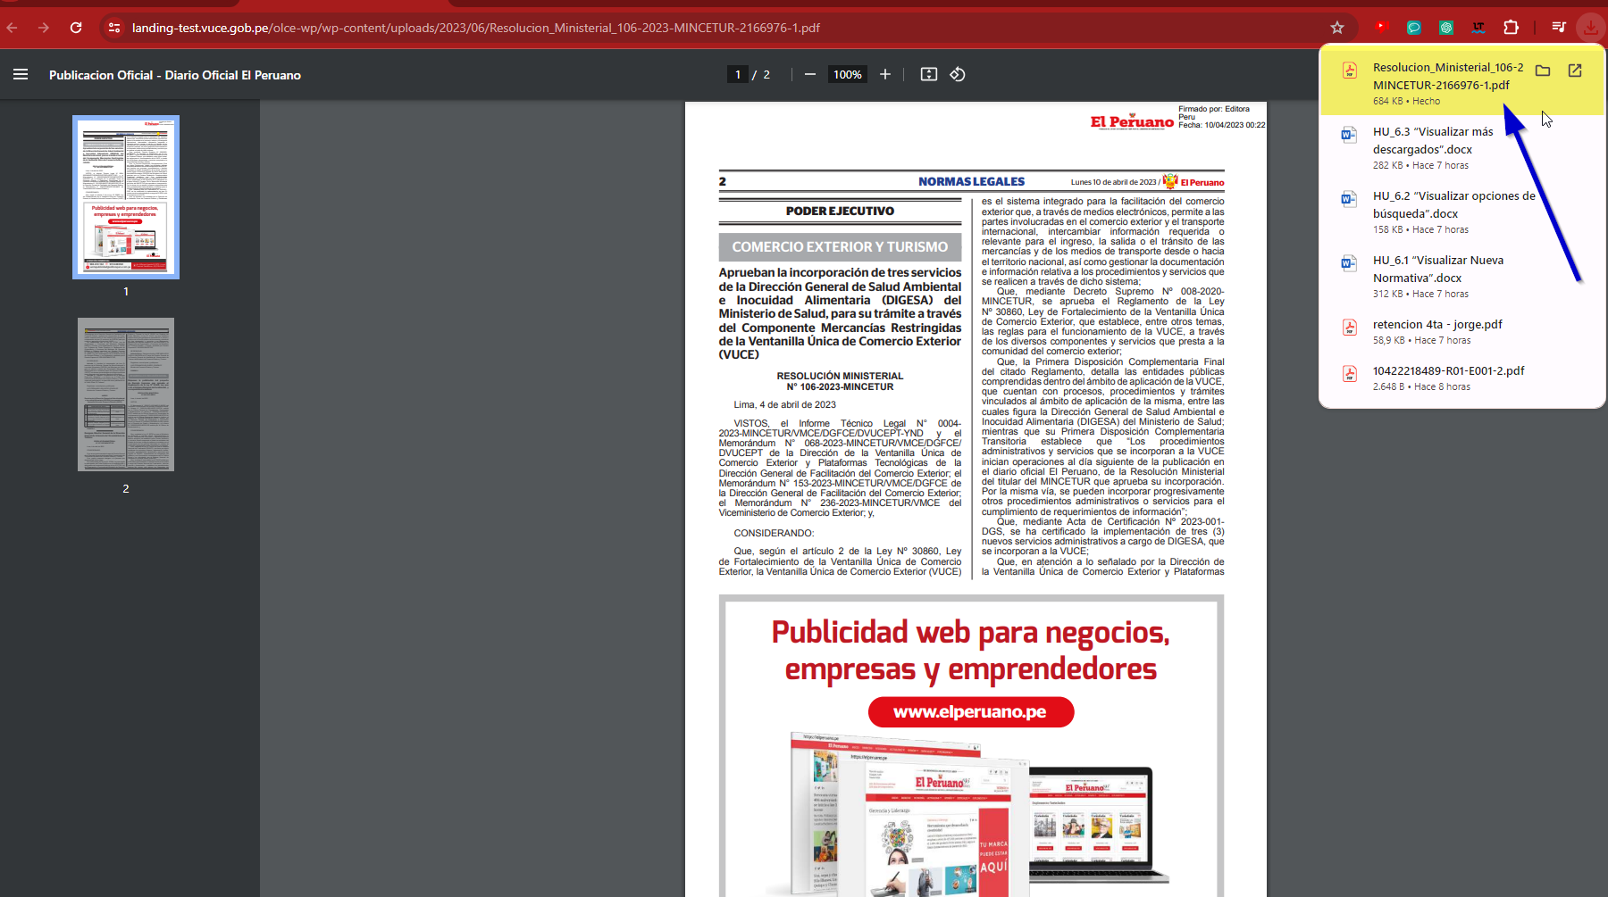

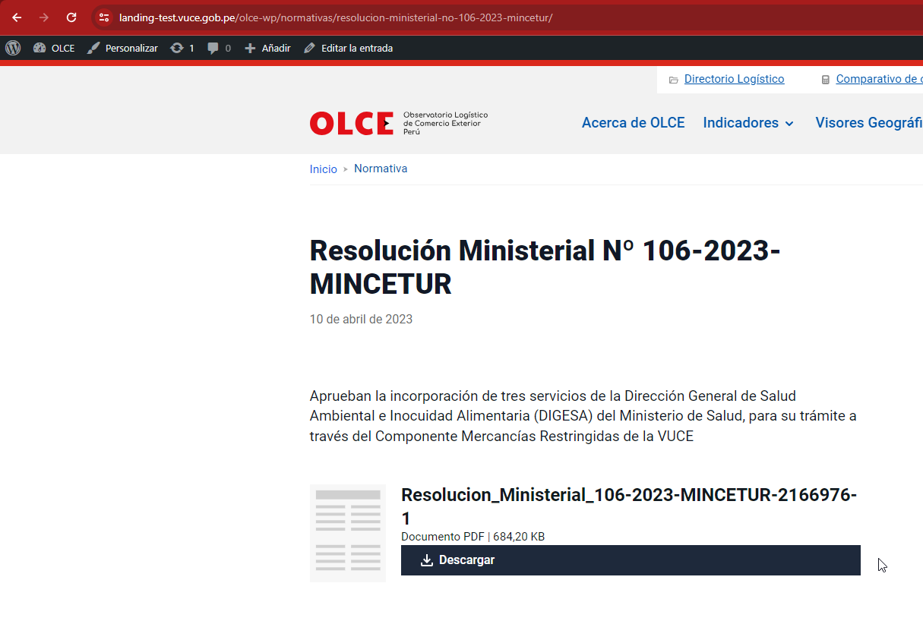

 | De acuerdo a la HU, indica que en la sección de "Más descargado", puede mostrar máximo 5 normativas más descargadas. Al hacer la prueba con otras normativas descargadas, no se alojan en la sección "más descargado".

